Informações Gerais
Limpar
INNOPRO CMX Desenvolvimento de Manuais de Instruções (BA) |  |  |  | Algumas planilhas apresentam arquivos linkados, os mesmos são exclusivamente para conferência de conteúdo.
Projeto: | 894xxxxx-xxxxxx
Tipo:
Modelo: | CMX
SAP Nr.: |  | *ABAS - LEGENDA
Revisão: |  |  | Geral
Número da máquina: |  |  | Mecânica
Ano de Fabricação: |  |  | Elétrica
Máquina: |  |  | Automação / Software
Limpar todo conteúdo
Cliente: |  |  | Exceções/Gerador

Componentes integrados
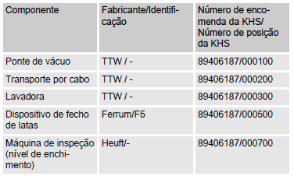
Projeto: 894xxxxx-xxxxxx |  | Responsável:
Cliente: | CMX | Data de preenchimento: dd/mm/aaaa | **EXEMPLO DE PREENCHIMENTO**
SAP Nr.:

Limpar
Componentes integrados
Componente | Fabricante / Identificação | Número de encomenda da KHS / Número de posição da KHS

Dispositivos gerais
Limpar
Projeto: 894xxxxx-xxxxxx |  | Responsável:
Cliente: | CMX | Data de preenchimento: dd/mm/aaaa
SAP Nr.:

Dispositivos | Descrição |  | Aplicável (X)

Válvula de segurança | Protege o sistema pressurizado e os módulos contra um excesso de pressão não permitido.
Enclausuramento de proteção | Painéis de revestimento fixados nas partes externas da armação da máquina.
Isolamento | Envolve as tubulações, através das quais fluem fluidos quentes. Protege os operadores contra queimaduras.
Sensor de pressão | Determina a pressão do meio no tubo
Manômetro | Registra a pressão dos meios na tubulação.
Medidor de vazão | Determina a quantidade do meio fluindo pela tubulação em um período definido
Medidor de fluxo Coriolis | Mede o fluxo de massa de líquidos e gases. Ao mesmo tempo, são medidas a espessura e a temperatura, a partir das quais pode ser calculado a taxa de fluxo volumétrico.
Medidor de fluxo indutivo-magnético | Mede a taxa de fluxo volumétrico dos líquidos.
Medidor de condutividade | Determina a condutividade elétrica dos meios na tubulação.
Válvula de coleta de amostra | Usada para coletar amostras do tanque ou da tubulação como parte do controle de qualidade. | 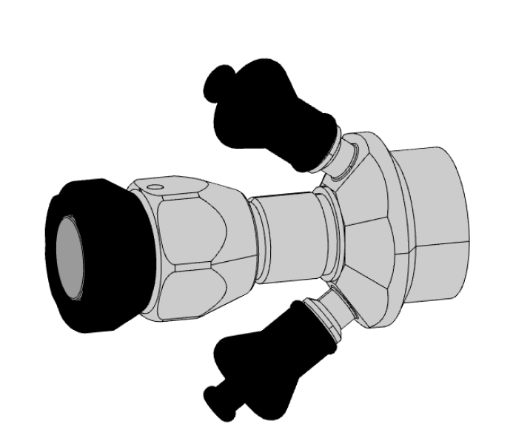
Visor de inspeção | Usado para controlar os fluidos que passam pelo tubo.
Sensor de temperatura | Registra a temperatura do meio no tubo. | 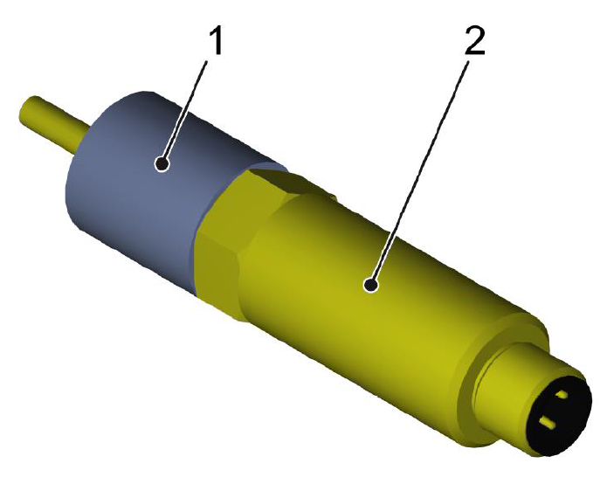
Termômetro | Mostra a temperatura do meio no tubo ou no recipiente.
Controlador de fluxo | Detecta se há ou não fluxo disponível em uma área definida.
Sensor de nível | O interruptor de nível na posição superior avisa o nível de enchimento máximo. O interruptor de nível na posição inferior avisa o nível de enchimento mínimo.
Transdutor de pressão | Montado um transdutor de pressão na posição inferior do tanque. Transmite a pressão medida ao controle.
Sensor de presença de líquido | Evita que a bomba funcione a seco, pois isso pode danificar ou destruir a bomba. Se não detectar líquido no tubo de sucção, bloqueia a bomba desde que ela esteja ligada.

Estrutura
Projeto: 894xxxxx-xxxxxx |  | Responsável:
Cliente: | CMX | Data de preenchimento: dd/mm/aaaa
SAP Nr.:
Limpar
Módulos |  |  | Definição (Selecione uma opção válida)

Distribuição de fluidos |  | 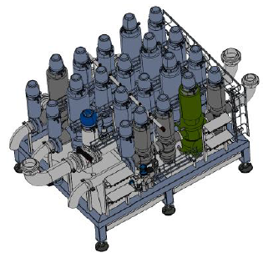 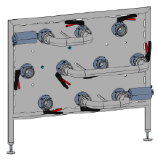
Sistema pneumático |  | 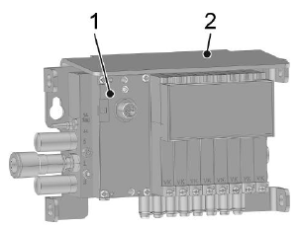

Dados Técnicos
Limpar
Projeto: 894xxxxx-xxxxxx |  | Responsável:
Cliente: | CMX | Data de preenchimento: dd/mm/aaaa |  |  |  |  |  | Exemplo de tabela - Projeto 89407064
SAP Nr.:

Dimensões gerais |  |  |  | Peso
Especificação | Valor | Unidade |  | Especificação | Valor | Unidade
Comprimento |  | mm |  | Vazio |  | Kg
Largura |  | mm |  | Cheio |  | Kg
Altura |  | mm
 |  |  |  | Capacidades
Tanques - Volume |  |  |  | Especificação |  | Valor | Unidade
Fluido | Especificação | Valor | Unidade | Vazão nominal |  |  | m³/h
Tanque pulmão | Volume |  | Litros | Temperatura máxima do produto de limpeza no avanço dos circuitos |  |  | °C
Tanque desaerador | Volume |  | Litros | Pressão exigida do vapor |  |  | bar (g)
Tanque de xarope | Volume |  | Litros

Dispositivos Elétricos
Limpar
Projeto: 894xxxxx-xxxxxx |  |  | Responsável:
Cliente: | CMX |  | Data de preenchimento: dd/mm/aaaa
SAP Nr.:

Estrutura |  |  | Aplicável (X)

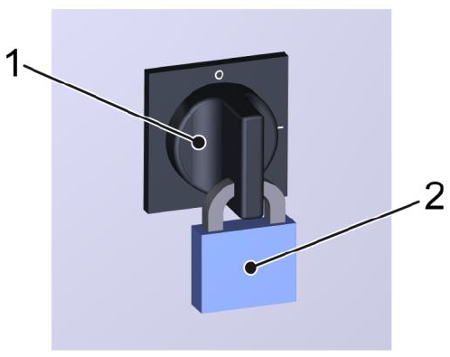
Interruptor Principal (Chave geral)
Interruptor UPS
Chave seccionadora (Interruptor de manutenção das bombas)
ReDiS
Dispositivo de registro de dados |  | 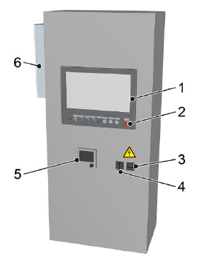
Tomada no armário de distribuição

Tipo de IHM
Limpar
Projeto: 894xxxxx-xxxxxx
Cliente: | CMX
SAP Nr.:

IHM UTILIZADA |  | Não escolhido

Aplicável ? (Selecione uma opção valida) | Modelo de IHM - Preview | Divisões de Descritivo
 | 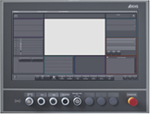 KHS CLEARLINE HMI 3.0 - 21,5 inch full hd panel | 1. Interface IHM
 |  | 2. Estados de operação e modos do operação
 |  | 3. Descritivo de operação (Produção e setup)
 |  | 4. Falhas

Aplicável ? (Selecione uma opção valida) | Modelo de IHM - Preview | Divisões de Descritivo
 | 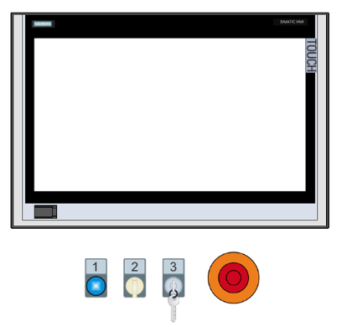 KHS Plant IT | 1. Interface IHM
 |  | 2. Estados de operação e modos do operação
 |  | 3. Descritivo de operação (Produção e setup)
 |  | 4. Falhas

Aplicável ? (Selecione uma opção valida) | Modelo de IHM - Preview | Divisões de Descritivo
 | 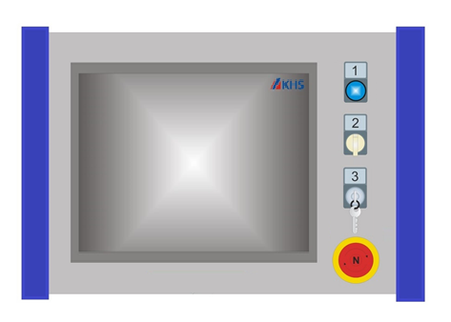 KHS Proleit | 1. Interface IHM
 |  | 2. Estados de operação e modos do operação
 |  | 3. Descritivo de operação (Produção e setup)
 |  | 4. Falhas

Exceções
Está planilha relaciona as exceções técnicas do manual de instruções, não é necessário o preenchimento

Limpar
Exceção | Aplicável
Cognitas
Layout dos isolamentos de energia
Direcionar para normas KHS
Sem lista de falhas

Gerador
Substituir tabelas


Gerar manual

Substituir imagens

